アーキテクチャ図
Users
Internet
AWS Cloud
SSH:22

VPC
Internet gateway

Public subnet

EC2 instance contents

Instance

本編
項番 | 項目 | 内容 |  |  | 確認項目 |  | コピペ項目
0 | 前提 | 1.「前提作業」シートの対応が完了していること。

1 | テラタームで ログインを実施 | 1.自分のPCよりテラタームを起動する。 |  |  | 1.テラタームが正常に起動できること。
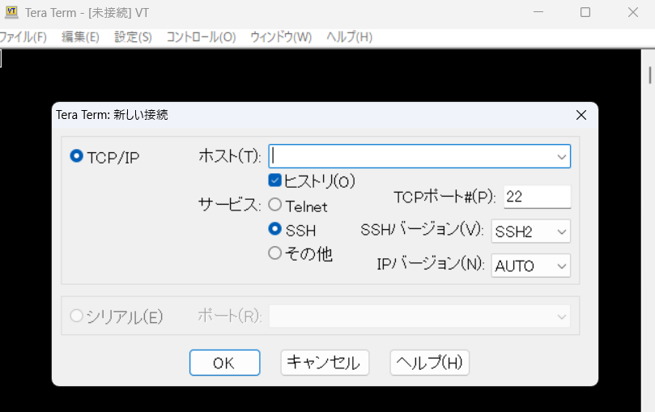

 |  | 2.ホスト名に「前提作業」-「5.CFの実行結果確認」-「2-1.EC2PublicIP」 |  |  | 2.「SSH認証」が表示されること。
 |  | にて取得した出力値を入力し「OK」を押下する。
 |  | ※セキュリティ警告のポップアップが表示されるが「続行」を押下する。

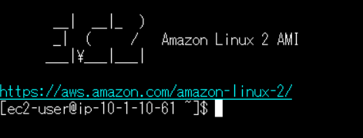
 |  | 3.以下の情報を入力し「OK」を押下する。 |  |  | 3.正常にログインができること。 |  | 3 | # | ec2-user
 |  |  | 3-1.ユーザ名：ec2-user
 |  |  | 3-2.パスワード：（なし）
 |  |  | 3-3.認証方式：◎RSA/DSA/….
 |  |  |  | 3-3-1.秘密鍵：handson-keypair.pem
 |  |  |  | ※前提作業シート-項番2にてDLしたキーを選択。

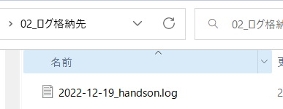
2 | テラタームログの出力設定 | 1.テラタームのコンソールより「ファイル」-「ログ」を押下し以下の設定で「保存」を押下する。 |  |  | 1.対象のフォルダにログファイルが作成されること。
 |  |  | 1-1.保存する場所：<handson関連のフォルダ>\02_ログ格納先\
 |  |  | 1-2.ファイル名：yyyy-mm-dd_handson.log

3 | 基本作法 | 1.作業開始前に以下のコマンドを実行する |  |  | 1.エラーが返却されず各コマンドで以下の結果が出力されること。 |  | 1 | # | date
 |  |  | 1-1.$ date |  |  | 1-1.コマンド実行日時 |  |  | uname -n
 |  |  | 1-2.$ uname -n |  |  | 1-2.EC2のプライベートIPアドレス |  |  | whoami
 |  |  | 1-3.$ whoami |  |  | 1-3.ec2-user

4 | rootユーザへ スイッチする | 1.以下のコマンドを実行しrootユーザへスイッチする。 |  |  | 1.エラーが返却されず各コマンドで以下の結果が出力されること。 |  | 1 | # | sudo su -
 |  |  | 1-1.$ sudo su - |  |  | 1-1.ユーザがrootへ変更 |  |  | whoami
 |  |  | 1-2.# whoami |  |  | 1-2.root

5 | ログ調査 | 1.以下のコマンドを実行し調査対象ログが存在しているディレクトリへ移動する。 |  |  | 1.以下のコマンドで「/var/log」が表示されること |  | 1 | # | cd /var/log/
 |  |  | 1-1.# cd /var/log/ |  |  | 1-1.# pwd |  |  | pwd

 |  | 2.以下のコマンドを実行し対象のディレクトリ配下のファイルおよびディレクトリを確認する。 |  |  | 2.エラーが返却されず/var/log/配下のファイルを確認できる。 |  | 2 | # | ls
 |  |  | 2-1.# ls |  |  |  |  |  | ls -l
 |  |  | 2-2.# ls -l

 |  | 3.調査対象である/var/logのディレクトリ内のmessagesファイルのみを表示させる |  |  | 3.エラーが返却されずmessagesファイルのみが表示されること。 |  | 3 | # | ls -l | grep messages
 |  |  | 3-1.# ls -l | grep messages |  | -rw------- 1 root root 86876 Dec 18 16:15 messages

 |  | 4.以下のコマンドでmessagesの内容を確認する。 |  |  | 4.各コマンドでmessagesの内容を確認できること。 |  | 4 | # | cat messages
 |  |  | 4-1.# cat messages |  |  | 4-1.messagesのすべての内容が出力されること。 |  |  | tail -n 10 messages
 |  |  | 4-2.# tail -n 10 messages |  |  | 4-2.messagesの末尾10行が出力されること。 |  |  | view messages
 |  |  | 4-3.# view messages |  |  | 4-3.messagesの内容をエディタモードで確認ができること。
 |  |  |  | ※調査が完了したら[esc]-「:q」でエディタモードを終了する。

6 | ログ取得 | 1.以下のコマンドを実行し調査対象ログを/var/tmp/配下へコピーする |  |  | 1.以下のコマンドを実行し「messages」が存在すること。 |  | 1 | # | cp messages /var/tmp
 |  |  | 1-1.# cp messages /var/tmp |  |  | 1-1.# ls -l /var/tmp

 |  | 2.以下のコマンドを実行し取得するファイルの権限を変更する。 |  |  | 2.以下の出力結果が表示されること。 |  | 2 | # | chmod 777 /var/tmp/messages
 |  |  | 2-1.# chmod 777 /var/tmp/messages |  | -rwxrwxrwx 1 root root 88531 Dec 18 16:26 messages |  |  |  | ls -l /var/tmp | grep messages
 |  |  | 2-2.# ls -l /var/tmp | grep messages

 |  | 3.以下の手順にて自分のPCに対象のファイルを持ってくる。 |  |  | 3.対象のフォルダへ「messages」のログが取得できていること |  | 3 | # | /var/log/messages
 |  |  | 3-1.テラタームコンソールより「ファイル」-「SSH SCP...」
 |  |  | 3-2.以下の値を入力し「Receive」を押下する
 |  |  |  | 3-2-1.From：/var/log/messages
 |  |  |  | 3-2-2.To:「...」を押下し「<handson関連のフォルダ>\02_ログ格納先」を選択する

